MAPA DESTINACAO
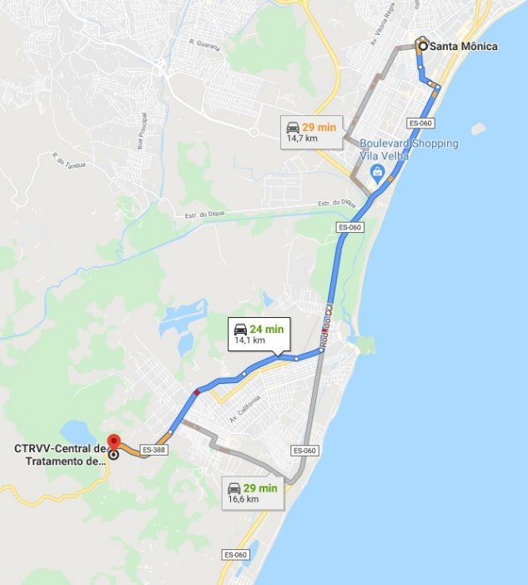
MAPA DESTINAÇÃO DE RESIDUOS
 | Sistema de bombeamento de águas pluviais de Gaivotas, no município de Vila Velha/ES.
 | Cliente: Secretaria de Estado de Saneamento, Habitação e Desenvolvimento Urbano – SEDURB

